Programación No lineal
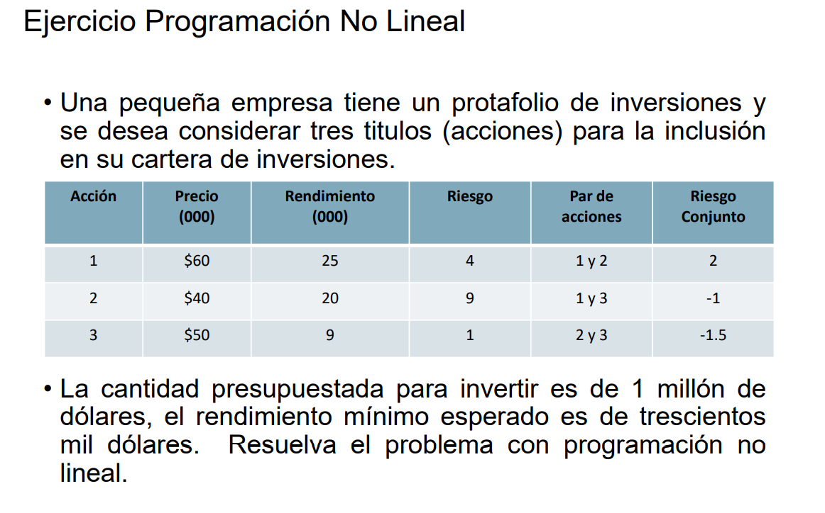
Variables
X1= | números de acciones 1 a comprar
X2= | números de acciones 2 a comprar |  | X1 | X2 | X3
X3= | números de acciones 3 a comprar | Varibles | 6.41578092 | 2.2574930419 | 10.495068463

 |  |  | X1² | X2² | X3² | X1*X2 | X1*X3 | X2*X3
F.0. Min Z= 4X1² + 9X2² + X3² + 2(X1*X2) - (X1*X3) -1.5(X2*X3) |  | F.O. | 41.162244813 | 5.0962748343 | 110.14646203 | 14.483580785 | 67.334059995 | 23.692544029 | Z
 |  | Coeficientes | 4 | 9 | 1 | 2 | -1 | -1.5 | 246.75620033
Sujeto a:
 |  | Rentabilidad | 25 | 20 | 9 | 300 | ≥ | 300
25X1 + 20X2 + 9X3 ≥ 300 |  | Disponible | 60 | 40 | 50 | 1000 | ≤ | 1000
60X1 + 40X2 + 50X3 ≤ 1000

Xi≥0 ꓯ i |  | Monton a comprar en acciones |  |  |  | Beneficio
 |  | X1= | 384946.8552 |  |  | X1= | 160394.523
 |  | X2= | 90300 |  |  | X2= | 45150
 |  | X3= | 524753.42313 |  |  | X3= | 94456

10-21
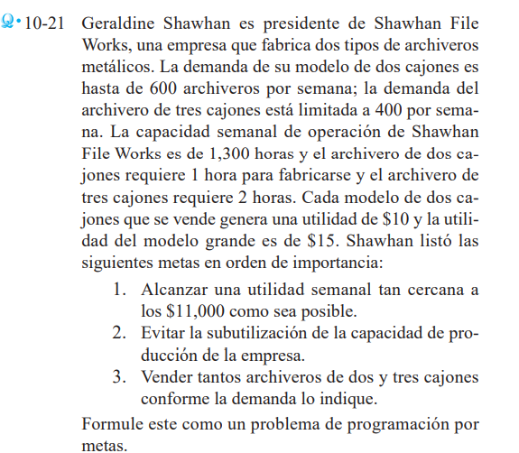
Variables |  |  |  |  |  |  |  |  |  |  |  |  |  |  |  | n= hace falta
X1 = dos cajones |  |  | X1 | X2 | n1 | n2 | n3 | n4 | p1 | p2 | p3 | p4
X2 = tres cajones |  | Variables | 600 | 350 | 0 | 0 | 0 | 50 | 250 | 0 | 0 | 0 | Z
 |  | Coeficientes | 0 | 0 | 1 | 0 | 1 | 1 | 0 | 1 | 0 | 0 | 50
F.O. Min Z = n1 + p2 + n3 + n4
 |  | Utilidad | 10 | 15 | 1 |  |  |  | -1 |  |  |  | 11000 | = | 11000
Restriciones |  | Subutilizacion | 1 | 2 |  | 1 |  |  |  | -1 |  |  | 1300 | = | 1300
Utilidad | 10X1 + 15X2 + n1 - p1 = 11000 | Demanda X1 | 1 |  |  |  | 1 |  |  |  | -1 |  | 600 | = | 600
Subutilizacion | 1X1 + 2X2 + n2 - p2 = 1300 | Demanda X2 |  | 1 |  |  |  | 1 |  |  |  | -1 | 400 | = | 400
Demanda X1 | X1 + n3 - p3 = 600
Demanda X2 | X2 + n4 - p4 = 400
 | Xi≥0 ꓯ i
 | ni≥0 ꓯ i
 | pi≥0 ꓯ i

10-26
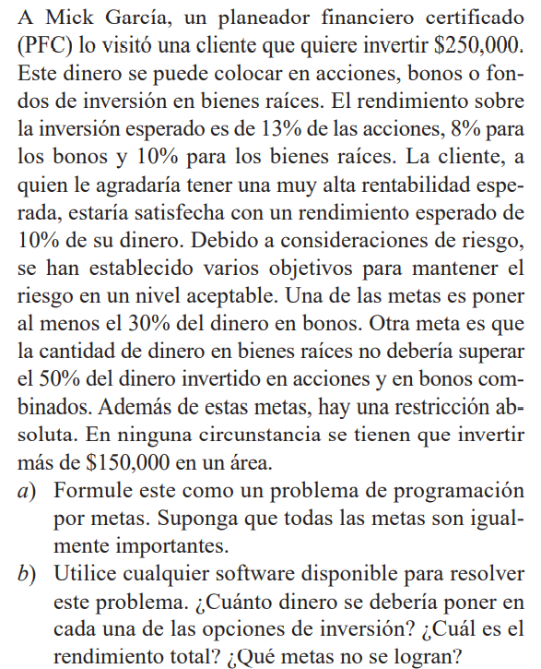
Restriciones
X1 = acciones |  |  |  |  | X1 | X2 | X3 | n1 | n2 | n3 | n4 | n5 | n6 | p1 | p2 | p3 | p4 | p5 | p6
X2 = bonos |  |  |  | Variables | 78849.086704 | 125723.93258 | 46917.03955 | 0 | 48545.183256 | 25917.335577 | 0 | 0 | 0 | 0 | 0 | 0 | 0 | 0 | 0 | Z
X3= fondos |  |  |  | Coeficientes | 0 | 0 | 0 | 1 | 0 | 0 | 1 | 0 | 0 | 0 | 1 | 0 | 1 | 1 | 1 | 0

F.O. Min Z = n1 + p2 + n3 + p4 + p5 + p6 |  |  |  | Rentabilidad | 0.13 | 0.08 | 0.1 | 1 |  |  |  |  |  | -1 |  |  |  |  |  | 24999.999833 | ≥ | 25000
 |  |  |  | Rentabilidad de X2 |  | 1 |  |  | 1 |  |  |  |  |  | -1 |  |  |  |  | 174269.11583 | ≥ | 75000
Restriciones |  |  |  | Dinero X3 | -0.5 | -0.5 | 1 |  |  | 1 |  |  |  |  |  | -1 |  |  |  | -29452.134513 | ≤ | 0
Rentabilidad | 0,13X1 + 0,08X2 + 0,1X3 + n1 - p1 ≥ 25000 |  |  | Restriccion abs 1 | 1 |  | 0 |  |  |  | 1 |  |  |  |  |  | -1 |  |  | 78849.086704 | ≤ | 150000
Rentabilidad de X2 | X2 + n2 - p2 ≥ 75000 |  |  | Restriccion abs 2 |  | 1 |  |  |  |  |  | 1 |  |  |  |  |  | -1 |  | 125723.93258 | ≤ | 150000
Dinero X3 | X3 + n3 - p3 ≤ 0,5(X1 + X2) | ==========> | X3 + n3 - p3 - 0,5X1 - 0,5X2 ≤ 0 | Restriccion abs 3 |  |  | 1 |  |  |  |  |  | 1 |  |  |  |  |  | -1 | 46917.03955 | ≤ | 150000
Restriccion abs 1 | X1 + n4 - p4 ≤ 150000
Restriccion abs 2 | X2 + n5 - p5 ≤ 150000
Restriccion abs 3 | X3 + n6 - p6 ≤ 150000
Xi≥0 ꓯ i
ni≥0 ꓯ i
pi≥0 ꓯ i

NOTA
La rentabilidad es 10% de 250000
Rentabilidad X2 es 30% de 250000

10-30
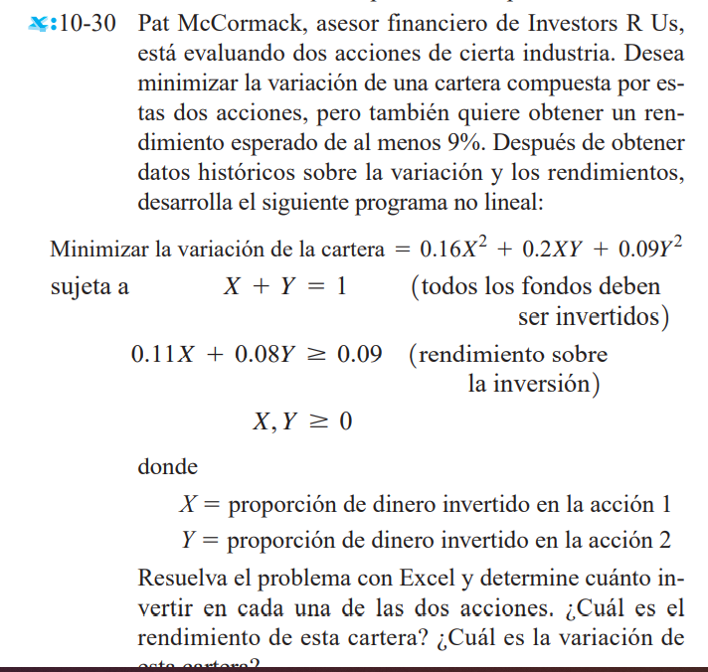
Variables |  |  | X | Y
X = accion x |  | Variables | 0.33333333333 | 0.66666666667
Y = accion y
 |  |  | X | X² | XY | Y | Y²
 |  | F.O | 0.33333333333 | 0.11111111111 | 0.22222222222 | 0.66666666667 | 0.44444444444 | Z
F.O Min Z = 0,1X^2 + 0,3XY + 0,09Y^2 |  | Coeficientes |  | 0.1 | 0.3 |  | 0.09 | 0.11777777778

Restriciones |  | Fondos invertidos | 1 |  |  | 1 |  | 1 | = | 1
Fondos invertidos | X + Y = 1 | Rendimiento | 0.11 |  |  | 0.08 |  | 0.09 | ≥ | 0.09
Rendimiento | 0,11X + 0,08Y ≥ 0,09
No negatividad | X, Y ≥ 0

 |  | R/

ejer
